Rapport
FONDATION HASSAN II — Rapport du Service : info
Periode : Aujourd'hui | 19 avr. 2026, 00:00 -> 19 avr. 2026, 19:59 | Genere le 19/04/2026

1 STATISTIQUES GLOBALES
TOTAL VISITES | TRAITEES | TPS ATTENTE | TPS TRAITEMENT
5 | 4 | 1 min | < 1 min

2 GRAPHIQUES
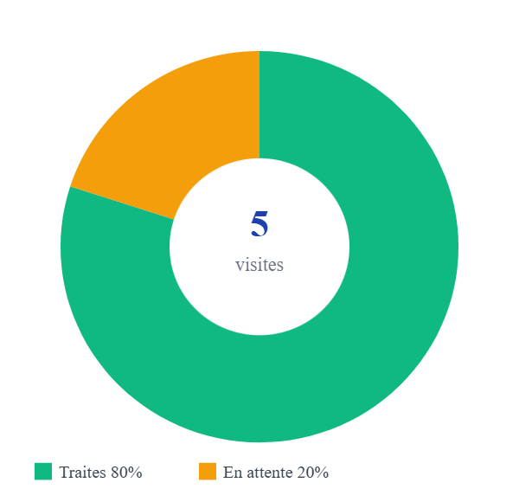
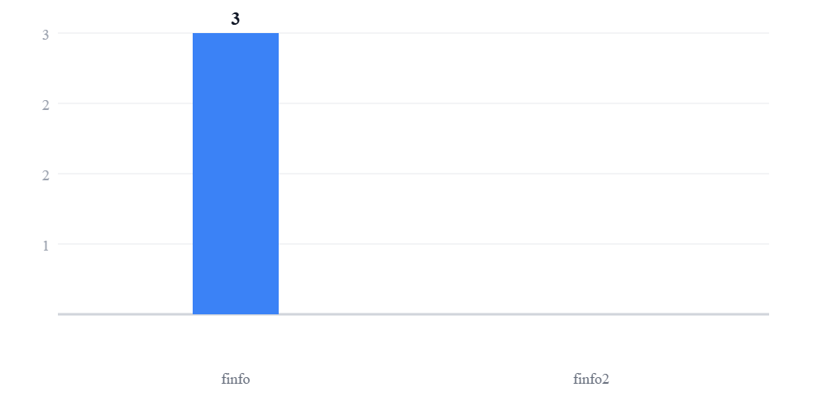

3 MOTIFS LES PLUS DEMANDES


4 RENDEMENT PAR FONCTIONNAIRE
Fonctionnaire | Visites traitees | Temps moyen | Taux occupation
finfo | 3 | < 1 min | 75%
finfo2 | 0 | — | 0%

5 DETAIL DES VISITES (5)
# | Visiteur | Fonctionnaire | Motif | Arrivee | Statut
#87 | Alami Youssef | finfo | cart | 00:31 | En attente
#86 | cc cc | info | cart | 00:22 | Cloturee
#85 | Alami Youssef | finfo | cart | 00:09 | Cloturee
#84 | cc cc | finfo | cart | 00:07 | Cloturee
#83 | vv vv | finfo | cart | 00:03 | Cloturee

